ĐĂNG NHẬP
CASE | CHỨC NĂNG | Case chi tiết | VỊ TRÍ CATCH ERROR | HTTP STATUS | THÔNG ĐIỆP | ẢNH MINH HỌA
2 | Đăng nhập | 2.1 | FE và BE | No Status | NOT_FULL_FIELD | 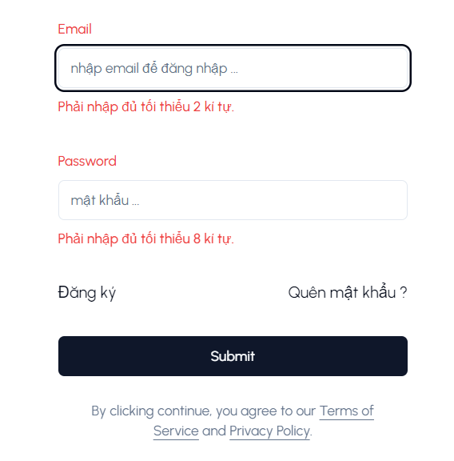
 |  | 2.2 | FE | No Status | EMAIL_INVALID
 |  | 2.3 | FE | No Status | PASSWORD_ERROR
 |  | 2.3 | BE | 400 | PASSWORD_WRONG
 |  | 2.4 | BE | 200 | LOGIN_SUCCESS
 |  | 2.5 | FE | No Status |  | 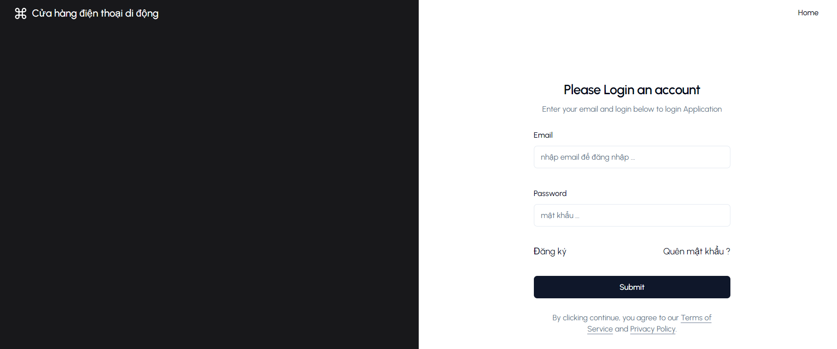

ĐĂNG KÝ
CASE | CHỨC NĂNG | Case chi tiết | VỊ TRÍ CATCH ERROR | HTTP STATUS | THÔNG ĐIỆP | ẢNH MINH HỌA
3 | Đăng Ký | 3.1 | FE và BE | No Status | NOT_FULL_FIELD | 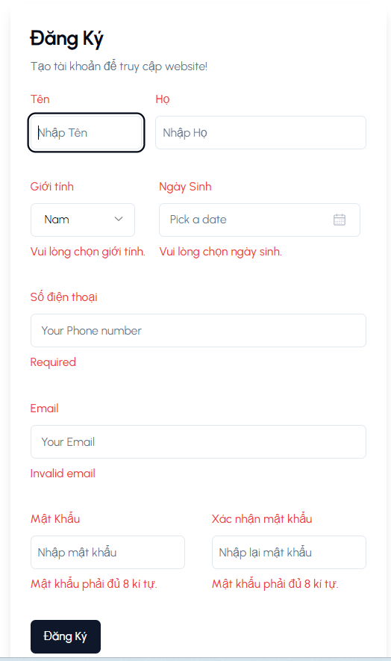
 |  | 3.2 | FE | No Status | NAME_INVALID
 |  | 3.3 | FE | No Status | PASSWORD_NOT_MATCH | 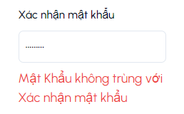
 |  | 3.4 | BE | 400 | EMAIL_EXSIT
 |  | 3.5 | BE | 200 | REGISTER_SUCCESS
 |  | 3.6 | FE | No Status |  | 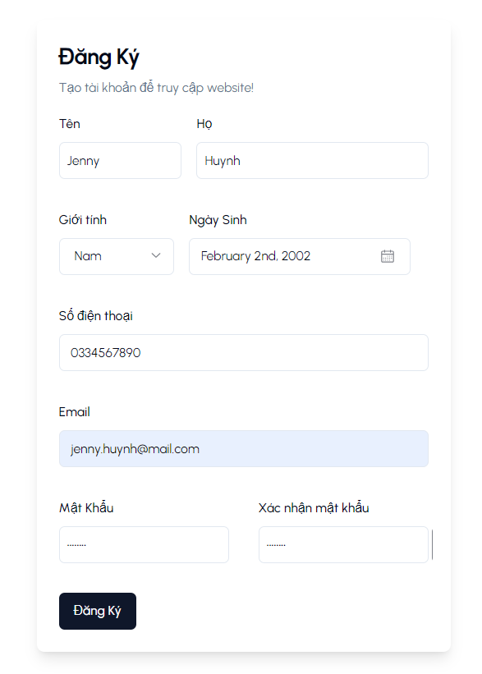

CREATE EMPLOYEE
CASE | CHỨC NĂNG | Case chi tiết | VỊ TRÍ CATCH ERROR | HTTP STATUS | THÔNG ĐIỆP | ẢNH MINH HỌA
4 | Tạo tài khoản NV (site quản trị) | 4.1 | BE | 401 | TOKEN_INVALID
 |  | 4.2 | BE | 403 | ACCESS_DENIED
 |  | 4.3 | BE | 200 | NO MESSAGE
 |  | 4A
 |  | 4A.1 | FE | No Status | NOT_FULL_FIELD
 |  | 4A.2 | FE | No Status | EMAIL_ERROR
 |  | 4A.3 | BE | 400 | EMAIL_VALID
 |  | 4A.4 | FE và BE | 200 | NO MESSAGE | 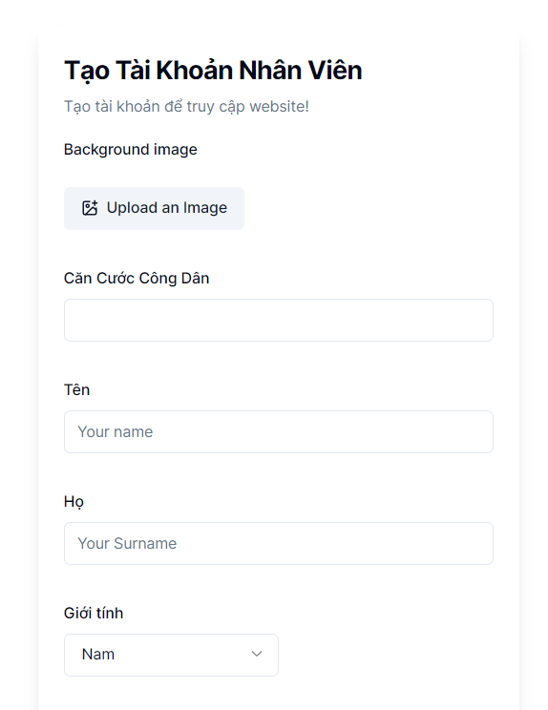
 |  | 4A.5 | FE | No Status | NO MESSAGE | 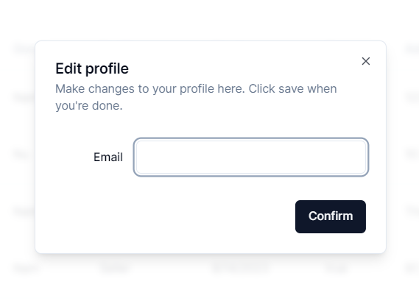
 |  | 4B
 |  | 4B.1 | FE | No Status | NOT_FULL_FIELD | 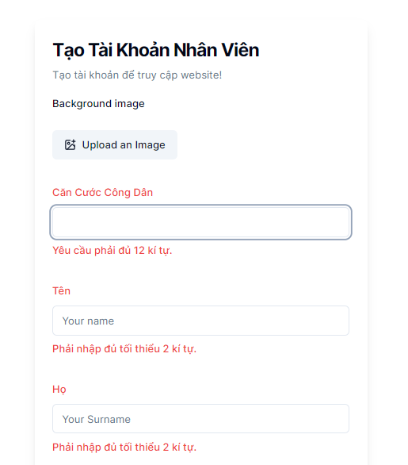
 |  | 4B.2 | FE | No Status | REGISTER_EMPLOYEE_FAILED | NO IMAGE
 |  | 4B.3 | BE | 200 | CREATE_EMPLOYEE_SUCCESS | 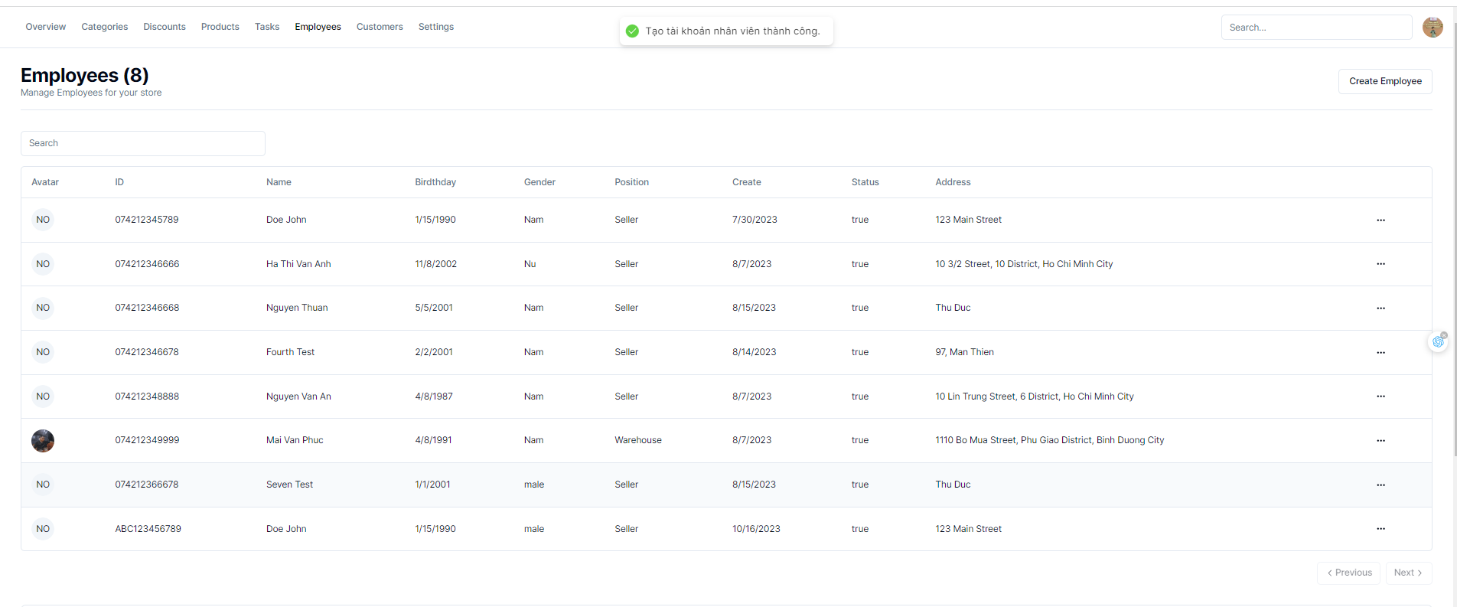
 |  | 4.3 | FE | No Status | NO MESSAGE | 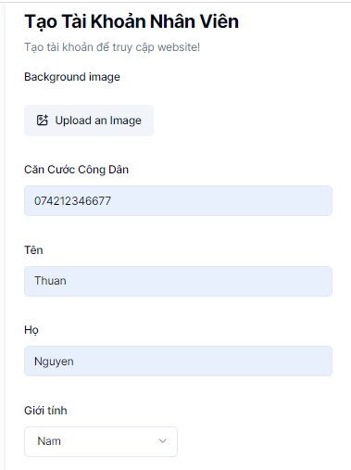 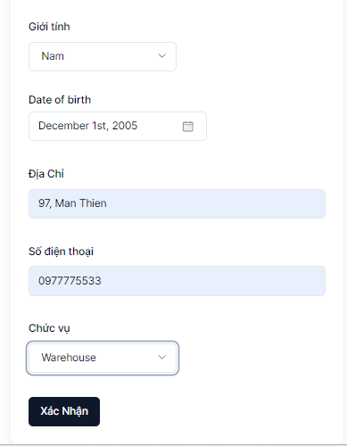

GIỎ_HÀNG
CASE | CHỨC NĂNG | Case chi tiết | THÔNG ĐIỆP | ẢNH MINH HỌA
6 | Quản lý giỏ hàng (client site) | 6.1 | PRODUCT_EXIST
 |  | 6.2 | NO_MESSAGE
 |  | 6.4 | ADD_SCUCCESS
 |  | 6.5 | No_MESSAGE | 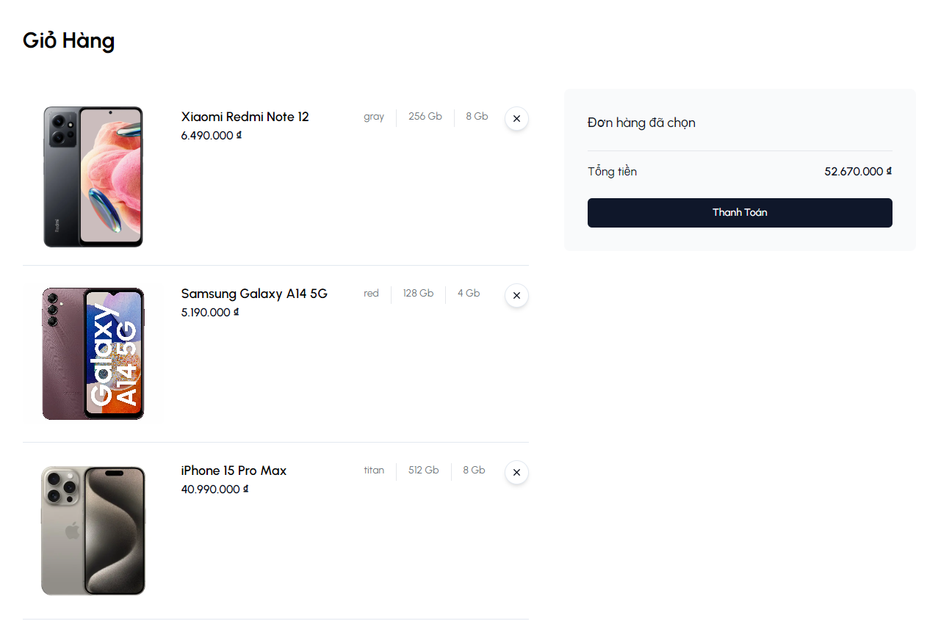

CASE | CHỨC NĂNG | Case chi tiết | THÔNG ĐIỆP | ẢNH MINH HỌA
6 | Trang thanh toán Online (client site) | 6.7 | CREDIT_INVALID
 |  | 6.7 | CVC_EXPIRED
 |  | 6.7 | NO MESSAGE | 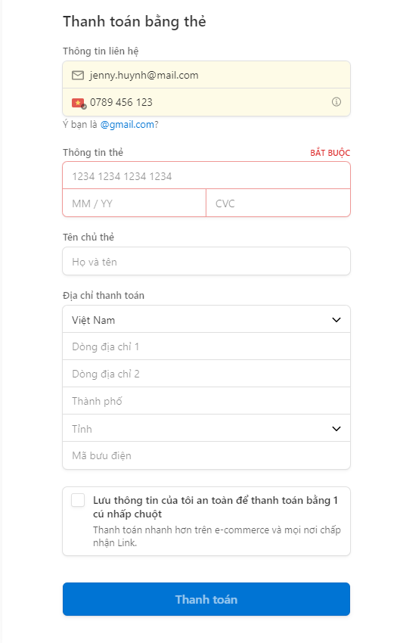

CASE | CHỨC NĂNG | A | THÔNG ĐIỆP | ẢNH MINH HỌA
8 | Quản lý đơn hàng | 8A
 |  | 8A.1 | CONFIRMED_ORDER_FAILED
 |  | 8A.2 | CONFIRMED_FOR_CANCELED_ORDER
 |  | 8A.3 | INPROGRESS_FOR_CONFIRMED_ORDER
 |  | 8A.4 | COMPLETED_FOR_CONFIRMED_ORDER
 |  | 8A.5 | REFUNDED_FOR_CONFIRMED_ORDER
 |  | 8A.6 | CONFIRMED_SUCCESS

